Treino

GERENCIADOR DE ESTOQUE
MENU
LANÇAMENTOS
RELATÓRIO

Menu Gabarito
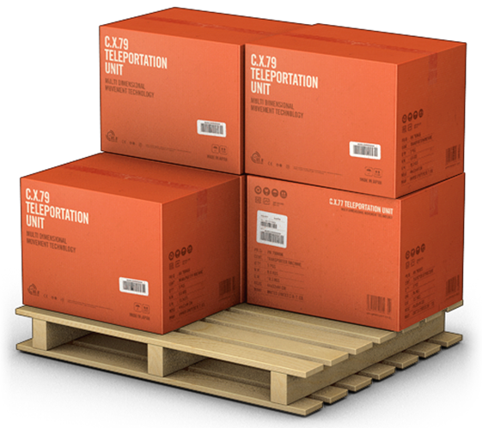
MENU
GERENCIADOR DE ESTOQUES
LANÇAMENTOS
RELATÓRIOS

